상품제안서
스카이 케어 음이온 BLDC 1500W 고출력 초경량 헤어 드라이기 에어루프 | 상품코드: F32211

 |  |  |  |  |  |  | 02-412-0044 | www.easy1.co.kr
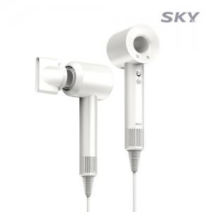

【상세/제작정보】

【인쇄/포장옵션】 | 레이저 / 포장지포장

【공급단가】 | 수량 | 30~ | 50~ | 100~ | 300~ | 500~
*VAT별도 | 단가 | 28,900원 | 28,420원 | 27,700원 | 27,220원 | 26,500원

【상품 URL】 | http://www.easy1.co.kr/src/goods_detail.php?gdno=32211

